1.Instrucciones
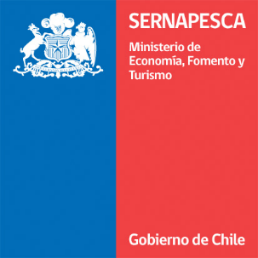


Ficha notificación | Versión 1.5 | 12.05.2020

INSTRUCCIONES: Esta ficha de notificación debe ser utilizada por todos aquellos titulares cuyos centros de cultivo presenten eventos de mortalidad masiva, según lo establecido en el Art, 5°C del D.S. N° 320/2001. Se entenderá que existen mortalidades masivas de salmones en un centro de cultivo cuando se cumplan una o más de las siguientes condiciones: a) Se supere la capacidad mínima diaria de extracción de mortalidad certificada que tiene el centro de cultivo. En ningún caso la capacidad mínima diaria de extracción podrá ser inferior a 15 toneladas; b) Se supere la capacidad mínima diaria de desnaturalización certificada que tiene el centro de cultivo. En ningún caso la capacidad mínima diaria de desnaturalización podrá ser inferior a 15 toneladas; c) El equipo de almacenamiento de mortalidad desnaturalizada llega a un 80% de su capacidad máxima (20 toneladas). La notificación del evento de mortalidad masiva deberá notificarse de manera inmediata al Servicio mediante el correo electrónico mortalidadmasiva@sernapesca.cl. Para la notificación del comienzo del evento se deberá utilizar la hoja "2.Ficha de Notificación" y para el seguimiento diario de la mortalidad deben utilizar las hojas "3.Mortalidad seguimiento" y "4.Disposición final seguimiento". La planilla debe ser enviada diariamente indicando en el nombre del archivo el código del centro y la fecha que reporta Ej: FN Centro 100100_18052017. Cada celda tiene una explicación de cómo debe ser llenado el campo consultado.

